시나리오개요
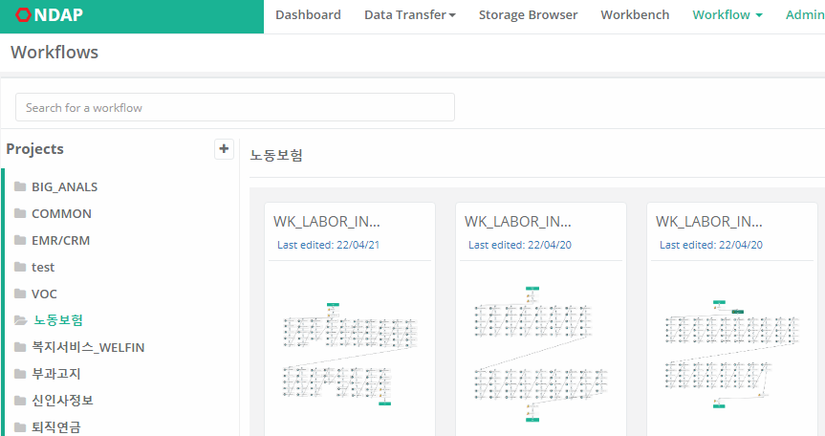
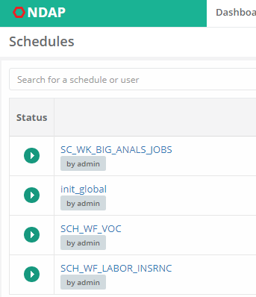
시나리오 개요
빅데이터 플랫폼 수집 구축 |  | 관련 기능 테스트 UI
개요 | 각 수집 원천 시스템의 수집대상 테이블을 빅데이터플랫폼 HIVE 영역으로 정상 수집됨을 확인
절차 | 1) NDAP 로그인
 | 2) 각 시스템별로 구성된 Workflow를 실행 (WorkFlow Project 폴더)
 | 3) Workflow 및 Workflow내 구성된 단위 수집 JOB의 정상 수행여부를 확인
수집 대상 시스템 | 노동보험
 | 부과고지
 | VOC
 | 복지서비스_WELFIN
 | EMR / CRM
 | 신인사정보
 | 퇴직연금

(분석 시범) 교육과정 추천 |  | 관련 기능 테스트 UI
개요 | 인재개발원에서 제공하는 정보에 대해 빅데이터 플랫폼의 학습데이터로 구축되고, 추천모델을 통해 교육과정 추천을 확인
절차 | 1) NDAP 로그인 | 1) 교육정보 CSV 파일 업로드 2) NDAP 학습데이터구축 Workflow 실행 3) 분석서버 : 추천 모델 실행 로그 (Putty) 및 결과 테이블 확인
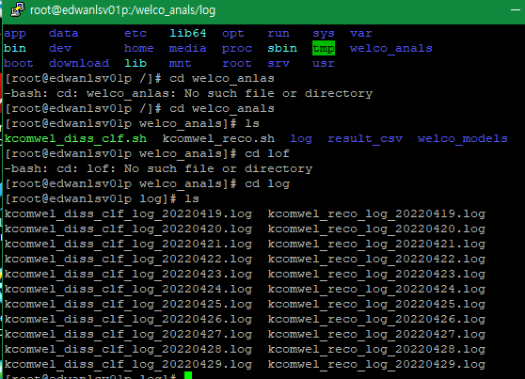
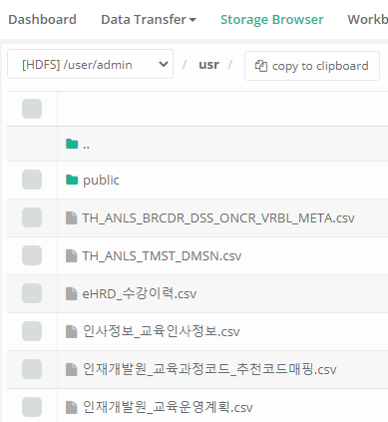
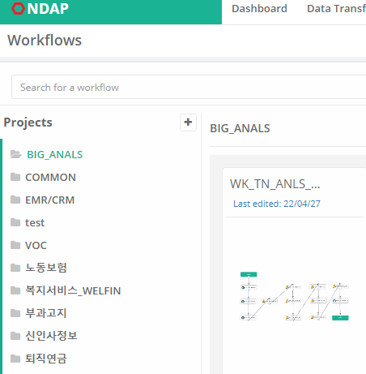
 | 2) (수집) 인재개발원 교육정보 CSV 파일 NDAP Storage 수동 업로드 (수강내역, 교육인사정보, 교육과정 정보)
 | 3) (데이터구축) 추천학습데이터 구축을 위한 Workflow 실행 및 정상 수행여부를 확인
 | 4) (모델) 추천모델 정상 수행 여부 확인
 | 5) (모델) 추천모델을 통해 추천 결과 제공 여부 확인
대상시스템 | 빅데이터 플랫폼 HIVE 영역 / 분석서버 추천 모델 영역
예상시간 | 총 35분 : 학습데이터 구축 : 15분 / 모델 수행 : 40분
비고
 | 1) 교육 정보 파일 NDAP Stroage Browser 수동 업로드
 | 업로드 파일 : eHRD_수강이력.csv / 인재개발원_교육운영계획.csv / 인사정보_교육인사정보.csv

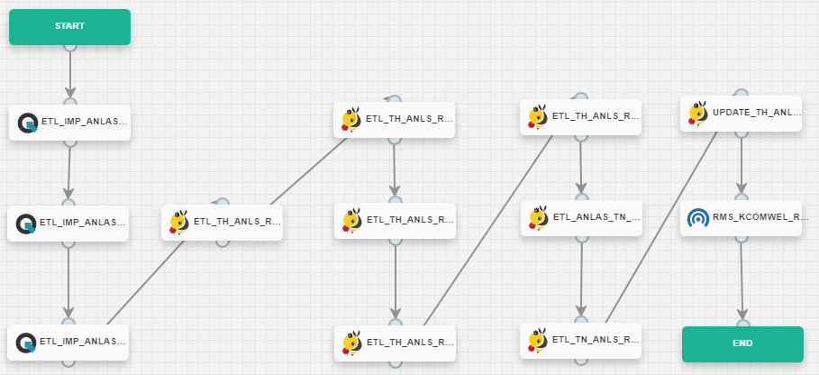
 | 2) NDAP Workflow 실행 : BIG_ANALS ▶ WK_TN_ANLS_RCMDTN_INDL_EDC_TKCR_DTL_INT
 |  | welco_anals.TH_ANLS_RCMDTN_INDL_EDC_CRS_RCMDTN_RSLT

 | CSV 파일 적재 ▶ 수강이력 반영 ▶ 각 수집이력 스냅샷 반영 ▶ 추천 학습데이터 구축 ▶ 추천모델 실행
 | ▶ 분석서버 로그인 ▶ 실행로그 확인 ▶ HIVE 추천결과 테이블 확인

(분석 시범) 뇌심승인 예측 |  | 관련 기능 테스트 UI
개요 | 뇌심 재해조사표에 대해 빅데이터 플랫폼의 학습데이터로 구축되고, 분석 모델을 통한 사전 승인여부에 대한 예측 결과 제공 | 1) NDAP 학습데이터구축 Workflow 실행 2) 분석서버 : 추천 모델 실행 로그 (Putty) 및 결과 테이블 (NDAP Workbench) 확인
절차 | 1) NDAP 로그인
 | 2) (데이터구축) 뇌심 분석 학습데이터 구축을 위한 Workflow 실행 및 정상 수행여부를 확인
 | 3) (모델) 뇌심 분석 모델 정상 수행 여부 확인
 | 4) (모델) 뇌심 분석모델을 통해 사전 승인 여부에 대한 분석 결과 생성 여부 확인
 | 5) (시각화) 뇌심 분석 정보에 대한 빅데이터 OLAP 화면상에 정상 표시 여부 확인 (차트, 표, 분석 결과) * 업무상 질병부 화면 요건 (오현경 대리)에 부합여부 확인
대상시스템 | 빅데이터 플랫폼 HIVE 영역 / 분석서버 추천 모델 영역 / 빅데이터 OLAP 시각화 영역
예상시간 | 총 15분 : 학습데이터 구축 : 10분 / 모델 수행 (학습) : 5분
비고 | 1) NDAP Workflow 실행 : BIG_ANALS ▶ WK_TN_ANLS_BRCDR_DSS_ONCR_ANLS_DATA_INT
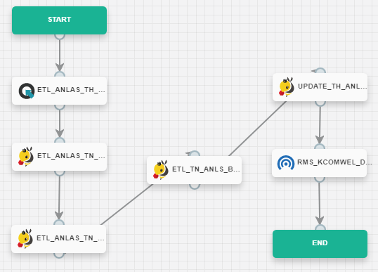

 |  | 뇌심 승인예측 결과 : welco_anals.TH_ANLS_BRCDR_DSS_FRCS_RSLT
 |  | 뇌심 승인 변수요인 : welco_anals.TH_ANLS_BRCDR_DSS_FRCS_VRBL_MNCS

 |  | 3) 빅데이터 포탈 OLAP 분석 화면 확인

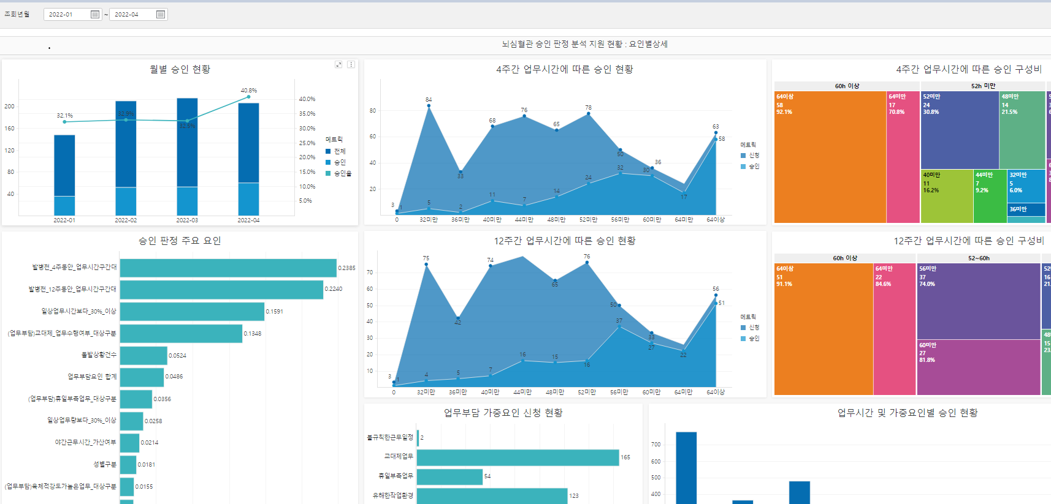

 | (운영) 노동복지 재해조사표 데이터 수집 적재 ▶ 뇌심 학습데이터 구축 ▶ 학습데이터 이력 스냅샷 반영
 | ▶ 뇌심 통계 데이터 생성 ▶ 뇌심 분석 모델 실행
 | ▶ 분석서버 로그인 ▶ 실행로그 확인 ▶ HIVE 추천결과 테이블 확인 ▶ 포탈 OLAP 분석 화면 결과 확인

ITC-BIG-NDAP-001_결과확인
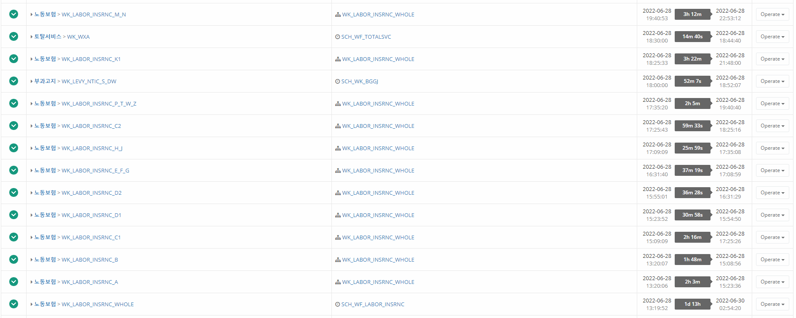 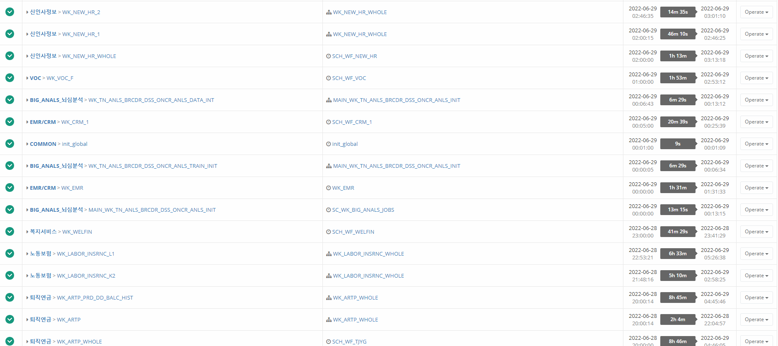
워크 플로우 작동 Killed/Error log 화면 별첨
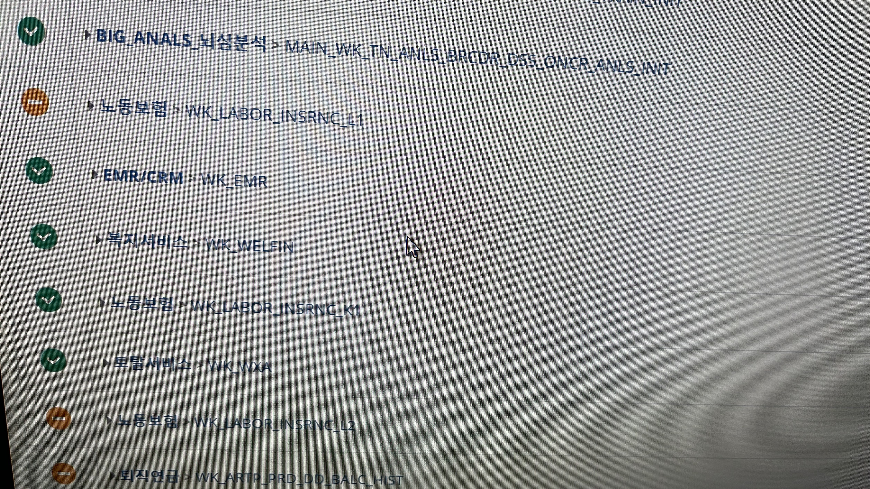 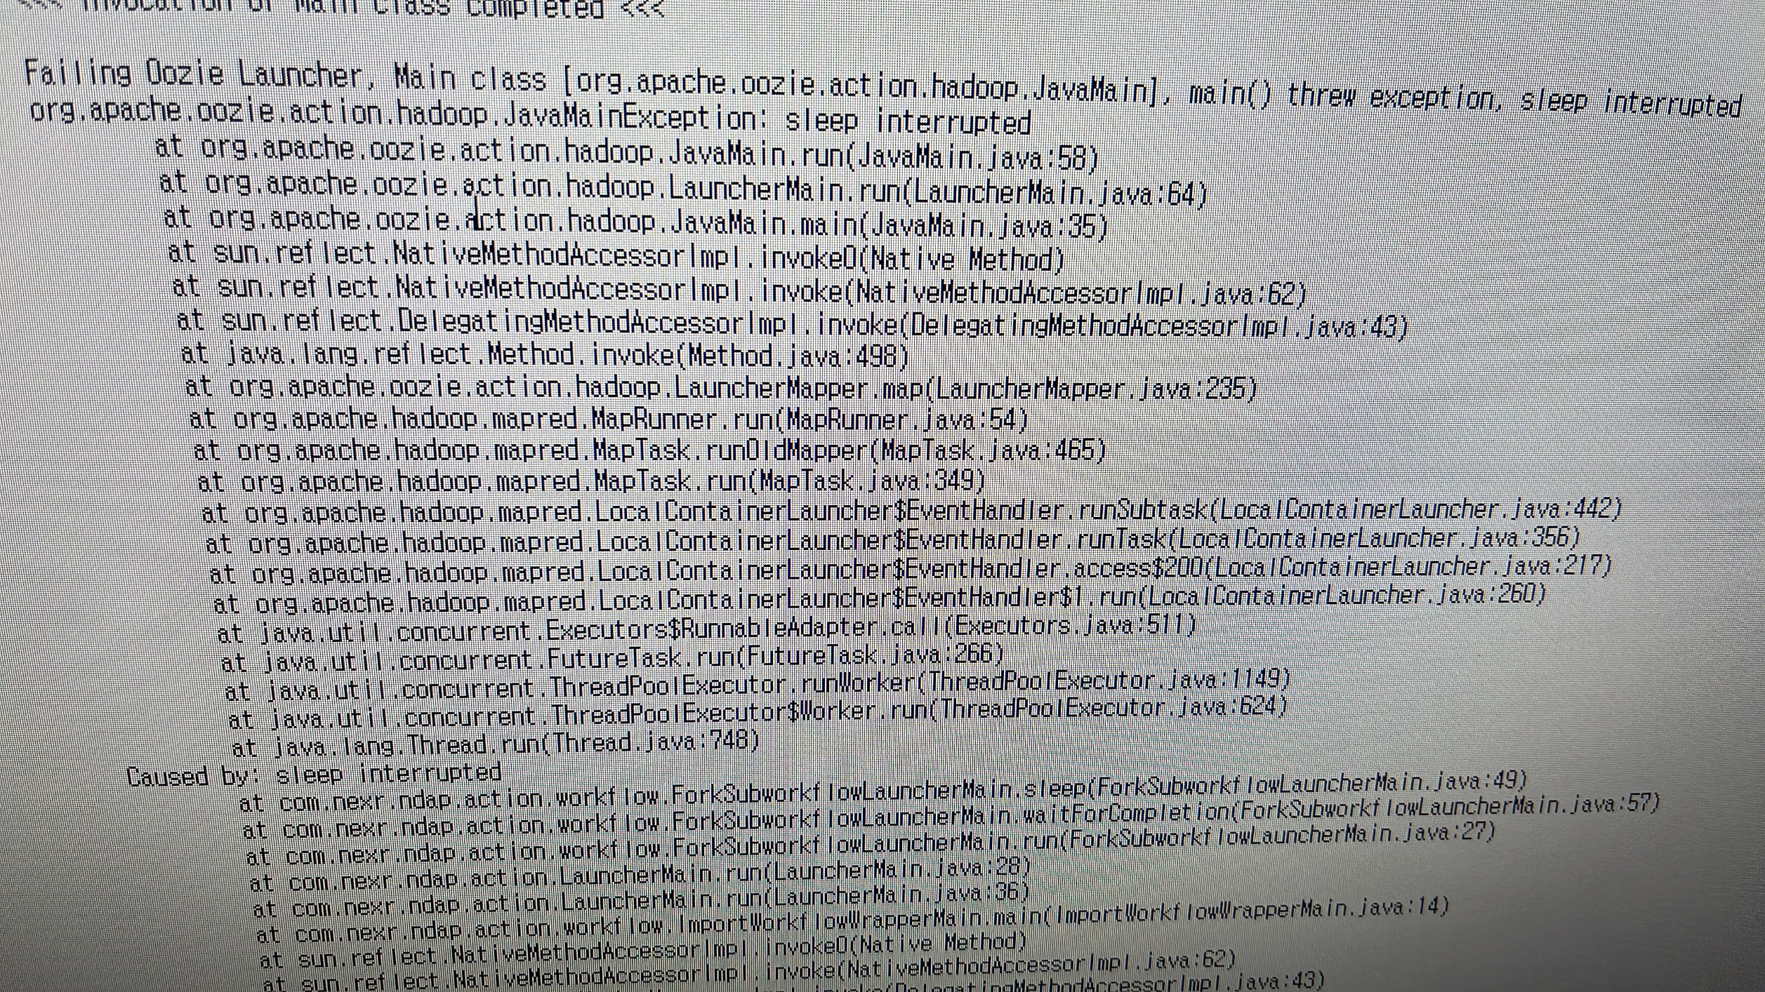

결과 학인 화면 별첨

